DAY 4
1 |  | عميل اتصل وبدأ يشرح مشكلة في خدمة الخط الارضي بتاعته. بعد دقيقة من الكلام، قاطعته وسألته: "حضرتك جربت تفصل التليفون وتشغله ثاني ؟"
 |  | العميل رد بانزعاج واضح: "أنا كنت بحاول أقولك حاجة مهمة... أنا مش عايز حلول سريعة، عايزك تفهم المشكلة الأول!"
 |  | إيه الخطأ اللي وقعت فيه كـ agent؟

 |  |  | قاطعت العميل قبل ما يخلص كلامه، وده ضد قواعد الاستماع الفعّال اللي بتقول: "متقاطعش العميل أبدًا… سيبه يخلص كلامه"

2 | If cst complaint form internet not working due to suspend FV account, CCA right actions
 | لو العميل بيشتكي ان الانترنت مش شغال بسبب إيقاف الخط الأرضي ممكن نعمل ايه ؟

 |  |  | Resume FV account for 24H and inform cst must pay his bills to avoid same issue

3 | Cst has follow up on his FV order and passed SLA so, CCA right action is
 | عميل بيتابع على طلب تركيب خط ارضي بعد المدة المحددة في الحالة دى هنعمل ايه ؟

 |  |  | Create TT and inform cst SLA 4H

4 | Cst has FV order in This activity that’s mean:
 | العميل عنده طلب تركيب خط ارضي في المرحلة دى و ده معناه ايه ؟

 |  |  | order had installed/closed/cancelled

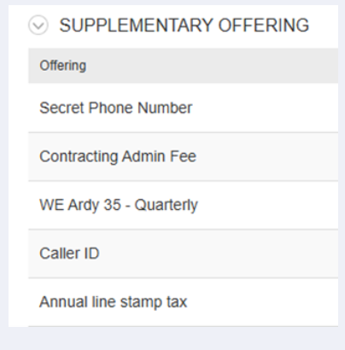
5 | Cst calling us complaint from can’t make International call , CCA right actions is
 | العميل بيتصل و بيشتكي من انه مش بيعرف يتصل باي رقم دولي هنعمل ايه في الحاله دي ؟

 |  |  | Add Enable international service VAS

6 |  | Which service is free in case cst subscribe on WE Ardy packages
 |  | ايه هي الخدمات المجانية لو العميل اشترك على باقات الخط الأرضي ؟

 |  |  | Caller ID + Follow me

7 |  | What is the first activity for FV order ?
 |  | اول مرحلة تركيبات الخط الأرضي هي ؟

 |  |  | MSAN Network Activation

8 |  | In case cst subscribe on (Disable WE mobile services) Add-on, that’s means:
 |  | لو العميل مشترك على إيقاف خدمه موبايل 015 ده معاناه ايه ؟

 |  |  | Cst can’t make calls for any 015 numbers

9 |  | Cst from Giza and need to subscribe on new FV line (MSAN) will inform him SLA
 |  | هنبلغه بدة تركيبات (MSAN)العميل من الجيزة وعايز يتعاقد على خط ارضي جديد

 |  |  | 5 Days

10 |  | SLA for cancel & refund the amount within the FV instillation cycle will be
 |  | المده المحدده لالغاء واسترداد الرسوم خلال فتره التركيب الخط الارضي هي ؟

 |  |  | 2 WD

11 |  | Which function on BSS will use it to reactive FV account
 |  | منين من BSS tool نقدر نفعل الخط الأرضي للعميل مره ثانيه ؟

 |  |  | Resume and Unbar

12 |  | Cst can’t make calls to 015 number and subscribe on WE Ardy 45 and these VAS , CCA right actions is
 |  | العميل مشترك على باقة ارضي 45 و مش بيعرف يعمل مكالمات لارقام 015 في الحاله دى هنعمل ايه ؟

 |  |  | Remove Disable WE mobile services

13 |  | العميل اتصل الساعة 9 بالليل وقال بصوت متضايق: "أنا شغال من البيت وعندي اجتماع مهم بكرة الصبح، والإنترنت فاصل من الظهر! ده شغلي كله واقف
 |  | أثناء ما العميل بيتكلم، لاحظت إنه بيكرر بعض التفاصيل وصوته عالي شوية. إيه أفضل تصرف تعمله ؟

 |  |  | تسيبه يخلص كلامه وبعدين تقوله: "متفهم تماماً إن ده موقف صعب خصوصاً مع شغلك، وهبدأ حالاً أتأكد من المشكلة دي عشان نحلها قبل الاجتماع بتاعك"

14 |  | Which service make cst transfer call to another phone number or mobile number in case line is busy ?
 |  | ايه هي الخدمة الى العميل يقدر منه يحول المكالمات الى رقم الأرضي او الموبايل في حالة انشغال الخط الأرضي ؟

 |  |  | Follow Me

15 |  | OM tool we will use it to
 |  | فى ايه OM tool نقدر نستخدم

Follow FV installation order
Follow FV cancellation order
Both of them

